Tìm hiểu thêm về AMIS HRM
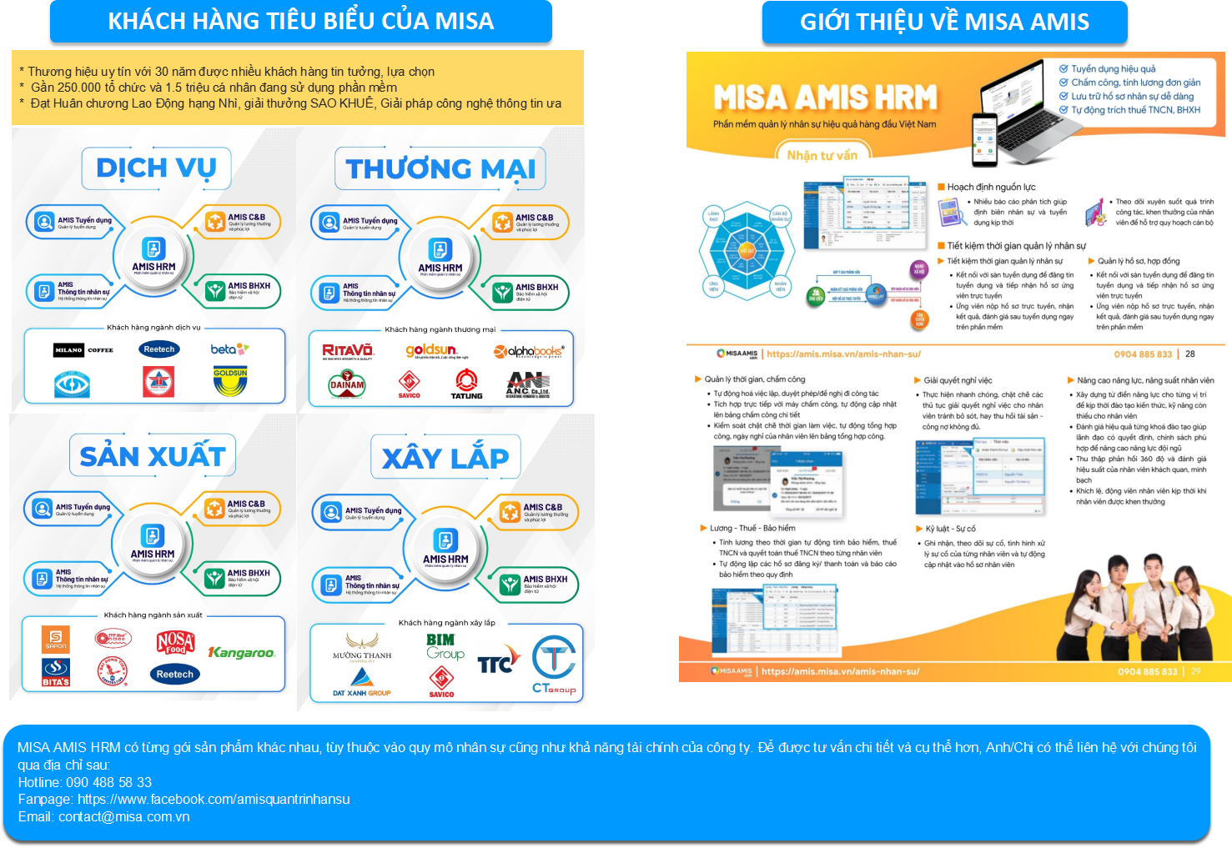
Cảm ơn Anh/chị đã tin tưởng và tải các biểu mẫu do MISA biên tập và phát hành.
Đội ngũ MISA luôn sửa đổi, cập nhật thông tin và công thức mới nhất để cung cấp cho Anh/chị làm CEO/ HR có thể tham khảo, vận dụng vào doanh nghiệp mình.
Các Biểu mẫu do MISA phát hành luôn đảm bảo tính chính xác về thao tác thức hiện QT-QĐ trong Quản lý nhân sự và vẫn thể hiện giao diện, hình ảnh bắt mắt, độ Visual cao không kém phần mềm chuyên nghiệp. Anh/chị cùng khám phá và áp dụng nhé!

Hạn chế khi dùng template
ƯU ĐIỂM - NHƯỢC ĐIỂM CỦA TEMPLATE THEO DÕI CHẤM CÔNG
Ưu điểm
1. Hỗ trợ người làm nhân sự có thể tổng hợp số liệu nhanh nhất để tạo báo cáo phục vụ công việc 2. Biểu mẫu đã cài công thức sẵn nên Biểu đồ sẽ tự động hiện ra khi bạn cập nhật số liệu 3. Biểu mẫu đủ tính năng theo dõi số liệu, lập báo cáo thống kê... tương tự như một phần mềm quản lý 4. Hỗ trợ doanh nghiệp nhỏ và vừa tiết kiệm chi phí mua phần mềm
Nhược điểm
1. Yêu cầu người dùng thành thạo excel mới có thể dễ dàng sử dụng 2. Chỉ phục vụ những doanh nghiệp số lượng nhân sự ít (kiểm soát DSNS hiện tại và DS nghỉ việc trên cùng 1 sheet) → Khuyến khích các doanh nghiệp tách sheet kiểm soát hiện tại, sheet nghỉ việc, sheet hợp đồng, ... để dễ link công thức, tuy nhiên khối lượng kiểm soát và link công thức cần rất được chú ý, tránh sai sót. 3. Không tích hợp và liên kết dữ liệu với máy quét dữ liệu nhân sự hoặc phần mềm nhân sự 4. File làm trên google sheet khiến người dùng có thể gặp lỗi khi refesh, tốn kém thời gian tải file 5. Thông tin không bảo mật 6. Dữ liệu dễ bị mất do sơ ý hoặc thao tác nhầm.
Để giải quyết những khó khăn kể trên, doanh nghiệp có thể tham khảo dùng bộ giải pháp MISA AMIS HRM - bộ quản trị nhân sự toàn diện được phát triển bởi công ty MISA.
Với phần mềm, HR có thể dễ dàng làm báo cáo chuyên nghiệp, đánh giá được tình hình THEO DÕI CHẤM CÔNG trong công ty theo từng giai đoạn.
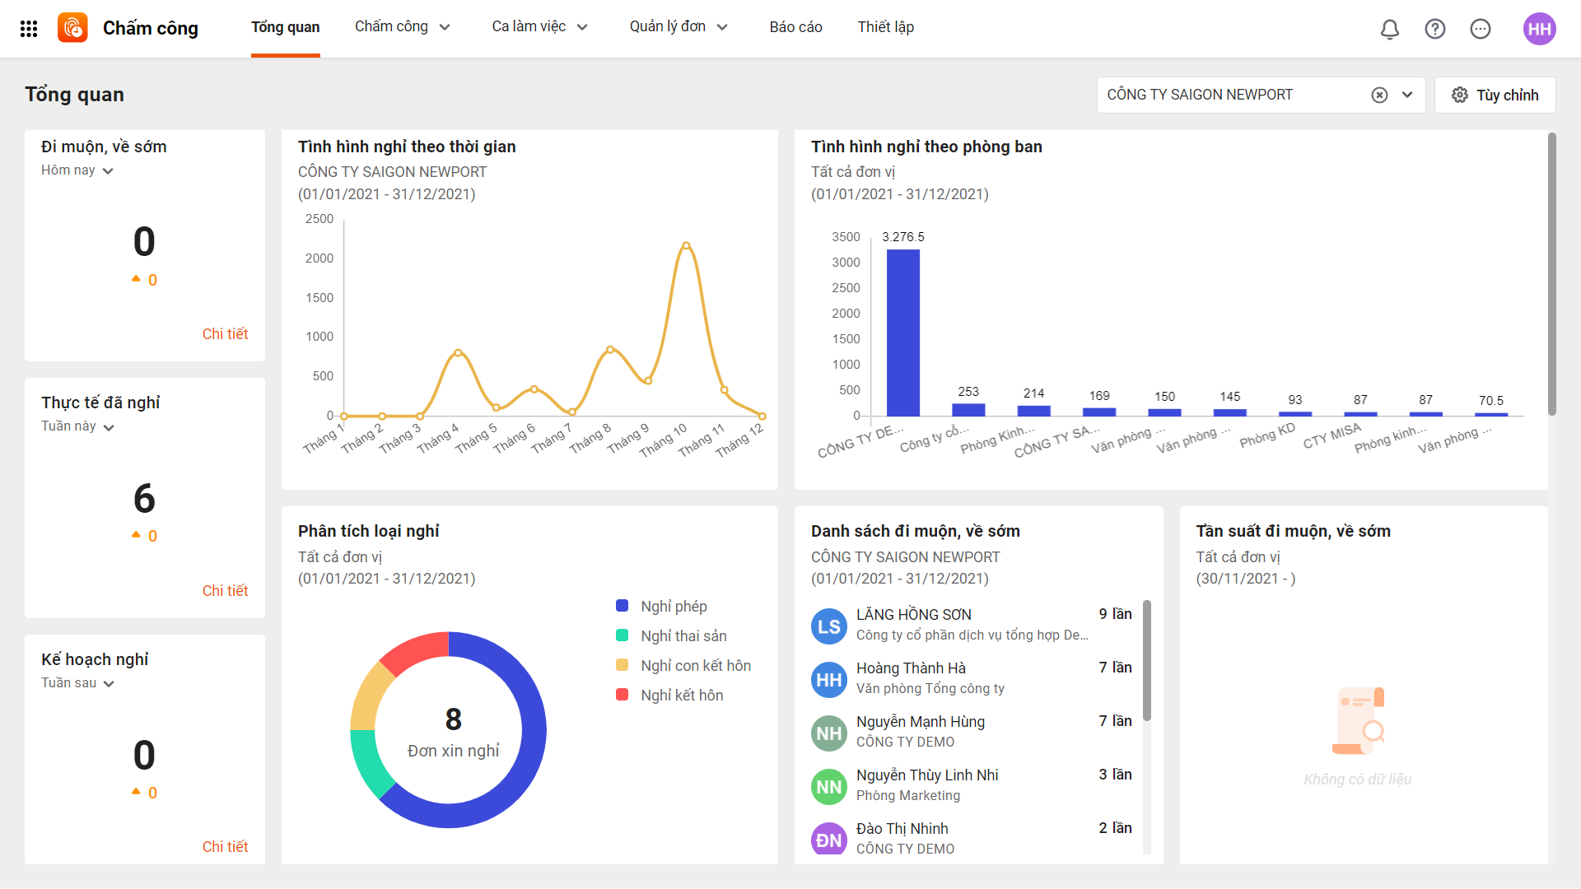
Giải pháp gồm nhiều tính năng, trong đó tích hợp 2 tính năng là Kiểm soát thông tin nhân sự, nhờ đó, bộ phận C&B có thể: 1. Phần mềm cho phép chấm công bằng vân tay, khuôn mặt, GPS,…. chấm công ngay trên ứng dụng, phù hợp với công ty có nhân sự thường xuyên đi công tác, làm việc từ xa. 2. Việc chấm công cho nhân sự đi ca kíp hoặc công ty có nhiều chi nhánh cũng đơn giản hơn, dữ liệu sẽ được tổng hợp trên một phần mềm để dễ dàng xuất dữ liệu và tính lương. 3. Nhân sự có thể tạo đơn xin nghỉ phép, đi sớm về muộn ngay trên phần mềm, loại bỏ thao tác thủ công. 4. Tạo báo cáo trực quan, dễ nhìn để ban lãnh đạo có thể theo dõi được thời gian làm việc của nhân viên và đưa ra chính sách phù hợp.

MISA AMIS HRM giúp bộ phận C&B nói riêng và bộ phận nhân sự nói chung tiết kiệm được 50% công sức, giảm thiểu toàn bộ thao tác thủ công mà vẫn đảm bảo hiệu quả 100% trong công việc.
Để trải nghiệm các tính năng hiện đại của phần mềm, mời bạn đăng ký dùng thử TẠI ĐÂY
Nếu có bất kỳ khó khăn nào, bạn có thể liên hệ: Hotline: 090 488 58 33 Fanpage: https://www.facebook.com/amisquantrinhansu Email: contact@misa.com.vn Chat với chúng tôi: https://m.me/amisquantrinhansu

03.DASHBOARDS
 |  |  |  | TỔNG QUAN THEO DÕI CHẤM CÔNG ĐI MUỘN - VỀ SỚM
 |  |  |  |  |  |  |  |  | THÁNG |  | 12 | 2022

TỔNG SỐ NHÂN VIÊN |  |  |  |  | THỐNG KÊ THEO CHỨC VỤ |  |  | THỐNG KÊ THEO GIỚI TÍNH
 | Phòng TCKT |  | 10 |  |  | Quản lý (TP, PP) | 3 |  |  | Nam | 5
 | Phòng HCNS |  | 5 |  |  | Nhân viên (CV, NV) | 27 |  |  | Nữ | 25
 | Phòng KD |  | 15
TỔNG NHÂN VIÊN |  |  | 30 |  |  | TỔNG NHÂN VIÊN | 30 |  | TỔNG NHÂN VIÊN |  | 30

Tần suất đi muộn |  | Số phút đi muộn |  |  | Tần suất về sớm |  | Số phút về sớm |  | Số ngày nghỉ

20 |  | 228 |  |  | 27 |  | 288 |  | -
TỔNG QUAN CHẤP HÀNH GIỜ GIẤC TẠI CÔNG TY THEO PHÒNG BAN
 | Phòng/ban | Phòng HCNS | Phòng KD
 | 0 | 12 | 34
 | 0 | 100 | 245
 | 0 | 13 | 37
 | 0 | 139 | 328

Báo cáo tần suất đi muộn theo Phòng/ Ban
 | SUM of Tổng số lần vào trễ
Phòng HCNS | 12
Phòng KD | 34
Phòng TCKT | 20
Báo cáo thời gian đi muộn theo Phòng/ Ban (ĐVT: Phút)
 | SUM of Tổng số phút vào trễ
Phòng HCNS | 100
Phòng KD | 245
Phòng TCKT | 228

Báo cáo tần suất về sớm theo Phòng/ Ban
 | Tần suất về sớm
Phòng HCNS | 13
Phòng KD | 37
Phòng TCKT | 27
Báo cáo tổng thời gian về sớm theo Phòng/ Ban
 | Số phút về sớm
Phòng HCNS | 139
Phòng KD | 328
Phòng TCKT | 288

TỔNG QUAN CHẤP HÀNH GIỜ GIẤC TẠI CÔNG TY THEO GIỚI TÍNH
 | Giới tính | Nam
 | 0 | 17
 | 0 | 135
 | 0 | 19
 | 0 | 109

Tần suất đi muôn và Tổng thời gian đi muộn theo giới tính
Giới tính | 0 | 0
Nam | 19 | 109
Tần suất đi muôn và Tổng thời gian đi muộn theo giới tính
Giới tính | 0 | 0
Nam | 19 | 109

02.Chart
Báo cáo số lần đi muộn theo Phòng/ Ban
Phòng/ban | SUM of Tổng số lần vào trễ
Phòng HCNS | 12 |  |  |  | Phòng/ban | SUM of Tổng số lần vào trễ | SUM of Tổng số phút vào trễ | SUM of Tổng số lần ra sớm | SUM of Tổng số phút ra sớm
Phòng KD | 34 |  |  |  | Phòng HCNS | 12 | 100 | 13 | 139
Phòng TCKT | 20 |  |  |  | Phòng KD | 34 | 245 | 37 | 328
Grand Total | 66 |  |  |  | Phòng TCKT | 20 | 228 | 27 | 288

Phòng HCNS, Phòng KD, Phòng TCKT và Tổng cộng
 | Phòng/ban | Phòng HCNS | Phòng KD
 | 0 | 12 | 34
 | 0 | 100 | 245
 | 0 | 13 | 37
 | 0 | 139 | 328
Báo cáo thời gian đi muộn theo Phòng/ Ban (ĐVT: Phút)
Phòng/ban | SUM of Tổng số phút vào trễ
Phòng HCNS | 100
Phòng KD | 245
Phòng TCKT | 228
Grand Total | 573

Phòng/ban | SUM of Tổng số lần vào trễ | SUM of Tổng số phút vào trễ | SUM of Tổng số lần ra sớm | SUM of Tổng số phút ra sớm | Phòng/ban | SUM of Tổng số lần vào trễ | SUM of Tổng số phút vào trễ | SUM of Tổng số lần ra sớm | SUM of Tổng số phút ra sớm
Phòng HCNS | 12 | 100 | 13 | 139 | Phòng HCNS | 12 | 100 | 13 | 139
Phòng KD | 34 | 245 | 37 | 328 | Phòng KD | 34 | 245 | 37 | 328
Phòng TCKT | 20 | 228 | 27 | 288 | Phòng TCKT | 20 | 228 | 27 | 288
Tần suất về sớm
Grand Total | 66 | 573 | 77 | 755 | Grand Total | 66 | 573 | 77 | 755
Số phút về sớm
Phòng/ban | Tần suất về sớm
Phòng HCNS | 13
Phòng KD | 37
Phòng TCKT | 27
Grand Total | 77

Nam, Nữ và Tổng cộng
 | Giới tính | Nam
 | 0 | 17
 | 0 | 135
 | 0 | 19
 | 0 | 109
Phòng/ban | Số phút về sớm
Phòng HCNS | 139
Phòng KD | 328
Phòng TCKT | 288
Grand Total | 755

Giới tính | Tần suất đi muôn | Tổng thời gian đi muộn | Tần suất về sớm | Tổng thời gian về sớm
Nam | 17 | 135 | 19 | 109
Nữ | 49 | 438 | 58 | 646
Grand Total | 66 | 573 | 77 | 755

Tần suất đi muôn và Tổng thời gian đi muộn

Giới tính | SUM of Tổng số lần ra sớm | SUM of Tổng số phút ra sớm |  |  |  | Giới tính | Tần suất đi muôn | Tổng thời gian đi muộn
Nam | 19 | 109 |  |  |  | Nam | 17 | 135
Nữ | 58 | 646 |  |  |  | Nữ | 49 | 438
Tần suất đi muôn và Tổng thời gian đi muộn
Grand Total | 77 | 755 |  |  |  | Grand Total | 66 | 573

Tổng số phút vào trễ | -

Tên nhân viên | Tần suất đi muôn | Tổng thời gian đi muộn | Tần suất về sớm | Tổng thời gian về sớm
Dương Thanh Liễu | 1 | 0 | 3 | 17
Lê Kim Oanh | 0 | 0 | 0 | 0
Mai Thị Hường | 0 | 0 | 1 | 17
Nguyễn Thị Lan | 1 | 0 | 5 | 57
Nguyễn Thị Ninh | 0 | 0 | 6 | 6
nguyễn thùy linh | 0 | 0 | 0 | 0
phạm khôi | 0 | 0 | 0 | 0
Grand Total | 2 | 0 | 15 | 97

Tổng số phút vào trễ | -

Tên nhân viên | Tần suất đi muôn | Tổng thời gian đi muộn | Tần suất về sớm | Tổng thời gian về sớm
Dương Thanh Liễu | 1 | 0 | 3 | 17
Lê Kim Oanh | 0 | 0 | 0 | 0
Mai Thị Hường | 0 | 0 | 1 | 17
Nguyễn Thị Lan | 1 | 0 | 5 | 57
Nguyễn Thị Ninh | 0 | 0 | 6 | 6
nguyễn thùy linh | 0 | 0 | 0 | 0
phạm khôi | 0 | 0 | 0 | 0
Grand Total | 2 | 0 | 15 | 97

